ДОДАТОК 3
 |  |  |  |  |  |  |  | Додаток №3 до Тендеру
 |  | Форма цінової пропозиції

(Назва Учасника), надає свою пропозицію щодо участі у закупівлі генератор інверторний, мотопомпа, мінімийка, теплова гармата.
Відомості про підприємство |  |  |  | Повне найменування учасника – суб’єкта господарювання
 |  |  |  | Ідентифікаційний код за ЄДРПОУ або реєстраційний номер облікової картки платника податків
 |  |  |  | Реквізити (адреса - юридична та фактична, телефон, факс, телефон для контактів, e-mail, розрахунковий рахунок)
Відомості про особу (осіб), які уповноважені представляти інтереси Учасника |  |  |  | (Прізвище, ім’я, по батькові, посада, контактний телефон).

№ п/п | Технічні характеристики та опис |  |  | Од.виміру | Кількість | Ціна, за одиницю, (з урахуванням всіх податків і зборів) * | Вартість, грн., (з урахуванням всіх податків і зборів) * | Умови оплати, % передплати /післяплати | Термін поставки товару, календарних днів

 | Запит** Найменування ТМЦ Технічні характеристики (детальний опис), вимоги до брендування* (у разі необхідності) |  | Пропозиція (вказати модель (торгову марку), виробника, параметри та характеристики продукції, фото обов'язково) |  |  |  |  | Пропозиція | Пропозиція
ЛОТ №1 ГЕНЕРАТОР ІНВЕКТОРНИЙ
1 | 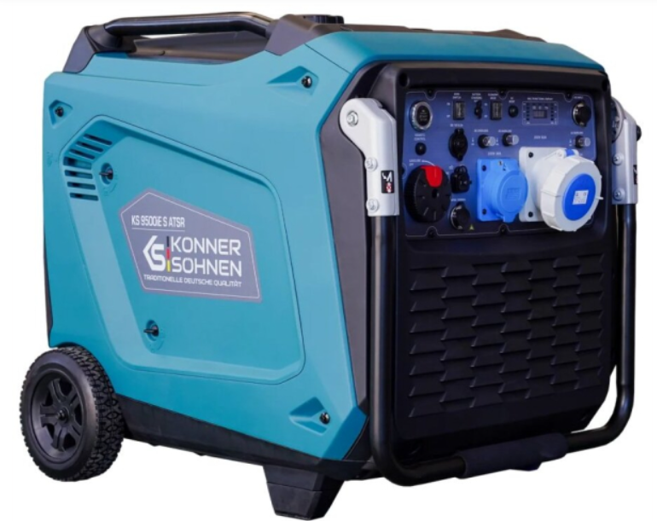 Генератор інверторний Könner&Söhnen KS 9500iE S ATSR або аналог | Тип генератор: Інверторний Виконання: У кожусі, на колесах Кількість фаз: 1 Напруга генерації, В: 230 Максимальна потужність генерації, кВА: 9.5 Номінальний струм, А: 41.3 (+\- 10%) Частота генерації, Гц: 50 Коефіцієнт потужності : 1 Тип двигуна - Бензиновий, 4-тактний Спосіб запуску: Ручний | Електростарт | Дистанційний Кількість циліндрів двигуна: 1 Тип охолодження двигуна/генератора: Повітряне Обсяг паливного бака, л - 30 Тривалість автономної роботи, год: 10 г (+\-10%) Тип, марка палива - Бензин Рівень шуму, дБ(А) - 70 (+\-10%) Гарантія, міс 12міс або 500 мотогодин |  | шт. | 3 |  | 0.00
2 | 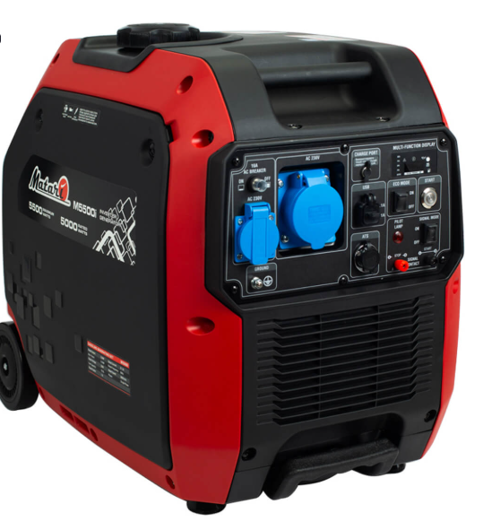 Інверторний генератор Matari M5500i або аналог | Тип генератора: Інверторний Виконання: У кожусі, на колесах Максимальна потужність (кВА): 5,5 кВА Кількість фаз: Однофазний (220) Напруга: 220 В Частота: 50 Гц Охолодження: Повітряне Номінальна сила струму: 21.7 А (+\-10%) Технічні характеристики двигуна Двигун: GB300E-2 або аналог Тип двигуна: 4-тактний OHV Обсяг паливного бака (л): 13.5 л (+\-10%) Гарантія, міс 12міс або 500 мотогодин |  | шт. | 6 |  | 0.00
Вартість пропозиції ЛОТ №1, грн* |  |  |  |  |  |  | 0.00
ЛОТ №2 МОТОПОМПА
1 | 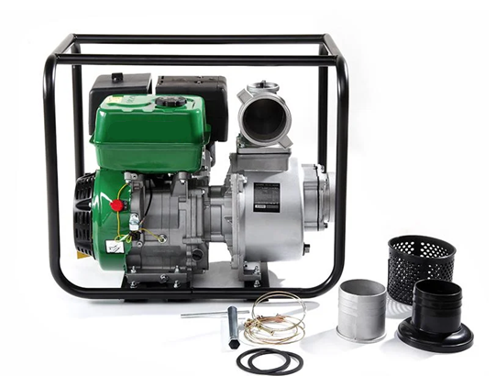 Мотопомпа бензинова APRO WP-100 4-тактна 13 к.с. 100 м3/год 25 м або аналог | Потужність двигуна: не менше 12 к.с. (9 кВт); Тип двигуна: одноциліндровий чотиритактний; Об'єм двигуна: не менше 350 см³; Тип палива: бензин Споживана потужність: не менше 9000 Вт; Продуктивність: не менше 80 м³/год (при номінальному режимі); Діаметр вхідного/вихідного отвору: не менше 100 мм; Висота підйому води: не менше 22 м; Максимальна висота всмоктування: не менше 6 м; Максимальний діаметр твердих частинок у воді: не менше 5 мм; Тип всмоктування: самовсмоктувальний, відцентровий; Запуск двигуна: ручний стартер/електростартер Вага: не більше 60 кг; Час безперервної роботи (при повному баку): не менше 2 год; Об'єм паливного бака: не менше 5 л; Витрата палива: не більше 450 г/кВт·год; Гарантія: не менше 12 місяців; |  | шт. | 5 |  | 0.00
Вартість пропозиції ЛОТ №2, грн* |  |  |  |  |  |  | 0.00
ЛОТ №3 МІНІМИЙКА
1 | 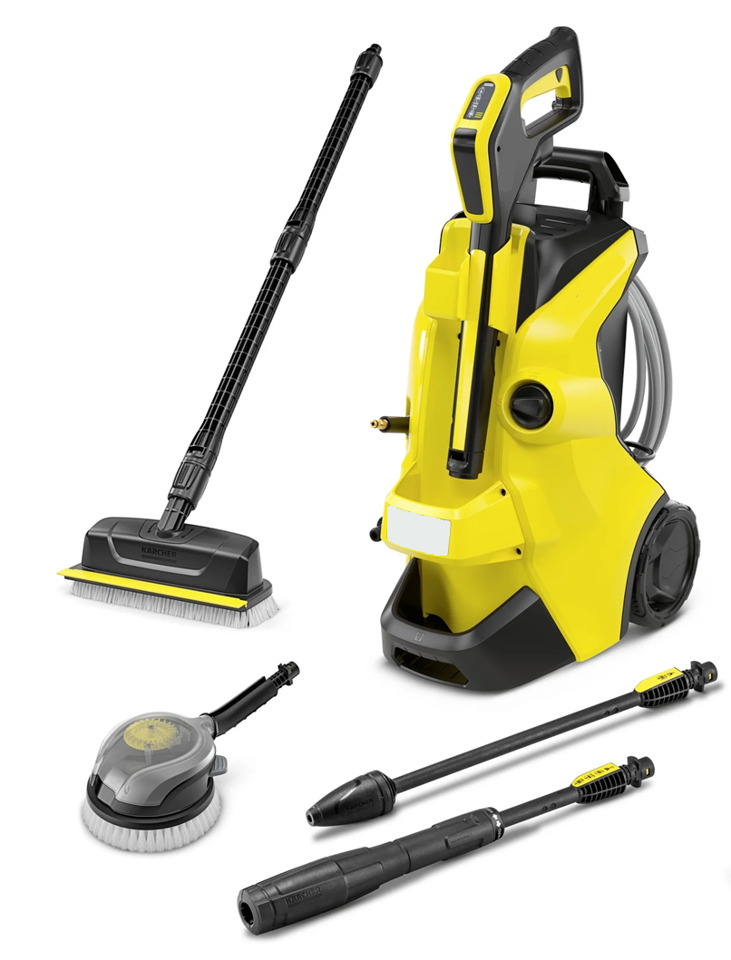 Мінімийка високого тиску Karcher Power Control Flex Car & Stairs K4 1.324-308.0 або аналог | Потужність двигуна: не менше 12 к.с. (9 кВт); Тип двигуна: одноциліндровий чотиритактний; Об'єм двигуна: не менше 350 см³; Тип палива: бензин Споживана потужність: не менше 9000 Вт; Продуктивність: не менше 80 м³/год (при номінальному режимі); Діаметр вхідного/вихідного отвору: не менше 100 мм; Висота підйому води: не менше 22 м; Максимальна висота всмоктування: не менше 6 м; Максимальний діаметр твердих частинок у воді: не менше 5 мм; Тип всмоктування: самовсмоктувальний, відцентровий; Запуск двигуна: ручний стартер/електростартер Вага: не більше 60 кг; Час безперервної роботи (при повному баку): не менше 2 год; Об'єм паливного бака: не менше 5 л; Витрата палива: не більше 450 г/кВт·год; Гарантія: не менше 12 місяців; |  | шт. | 2 |  | 0.00
Вартість пропозиції ЛОТ №3, грн* |  |  |  |  |  |  | 0.00
ЛОТ №4 ТЕПЛОВА ГАРМАТА
1 | 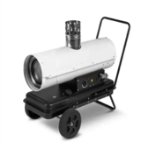 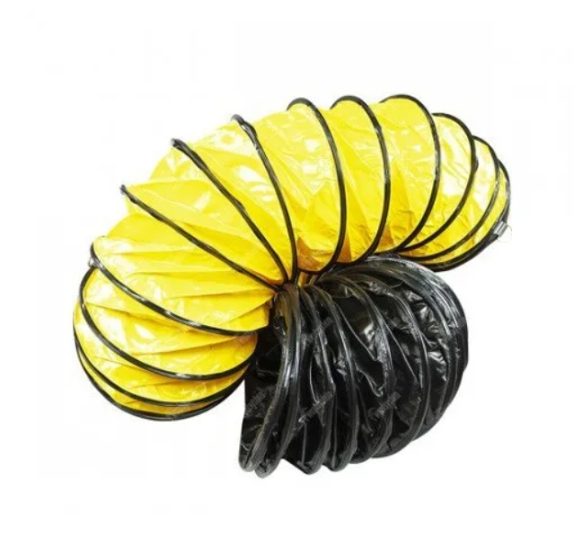 Дизельна теплова гармата непрямого нагріву Trotec IDE 20 або аналог, з гнучким шлангом для теплових гармат 7.6 м. | Керування: Механічне Режими роботи: обігрів Вбудований паливний бак з індикатором рівня: так Вбудований термостат: так Електронний полум'ягасник: так Захист від перегріву: так Камера згоряння з нержавіючої сталі: так Підключення зовнішнього термостата: так Макс. потужність: не менше 20000 Вт Тип теплоносія: Дизельні Обсяг обігріву: не менше 600 м³/год Спосіб встановлення: Підлговий Нагрівальний елемент: Пальник Функції захисту: Захист від перегріву Гнучкий шланг для теплової гармати відповідного диаметру, довжиною 7,6 м. Діаметр: відповідно до діаметру теплової гармати Стандартна довжина: 7,6 м Температура роботи: −24 °C … +110 °C Радіус вигину: 0,5 × Ø Посилення: сталева спіраль (всередині), зовнішній захист від стирання |  | шт. | 20 |  | 0

Вартість пропозиції ЛОТ №4, грн* |  |  |  |  |  |  | 0.00
Всього вартість пропозиції, грн* |  |  |  |  |  |  | 0.00
* Товариство Червоного Хреста України є громадською неприбутковою організацією і просить надати максимальні знижки на товар, вказаний у ціновій пропозиції.
**Закупівля здійснюється окремими лотами.
Увага! Додаткові вимоги |  | Додаткові вимоги: 1. Вартість доставки, розвантаження, завантаження товару та пакування мають бути включеними у вартість товару. 2. Постачальник повинен вказати торгові марки продукції, надоти фото запропонованих товарів, Сертифікат якості на товар. 2. Переможець тендеру зобов'язаний поставити продукцію у відповідності до поданої ним тендерної пропозиції без внесення додаткових змін. 3. У разі виявлення неякісного товару або такого, що не відповідає умовам договору, учасник-переможець зобов’язаний замінити неякісний товар протягом 3 робочих днів з моменту виявлення неякісного товару на якісний без будь-якої додаткової оплати з боку замовника. 4.Товар має бути упаковано таким чином, щоб унеможливити його втрату цілісності та функціональних властивостей під час транспортування до місця поставки та його розвантажування.

Примітка: вартість одиниці продукції та загальну вартість пропозиції потрібно заповнювати у гривнях, зазначаючи цифрове значення, яке має не більше двох знаків після коми.
Ми погоджуємось, що всі витрати, пов’язані з доставкою товару, завантажувально-розвантажувальними роботами здійснюються за рахунок Постачальника за наданою адресою.
Ми погоджуємося та ознайомлені з умовами типового Договору ТЧХУ (Додаток № 4 до Запиту).
Ми погоджуємося з умовами, що Замовник має право розділити дану закупівлю між декількома постачальниками за умови наявності більш вигідних умов на різні позиції.
Ми погоджуємося з умовами, що Ви можете відхилити нашу чи всі надані пропозиції, та розуміємо, що Ви не обмежені у прийнятті будь-якої іншої пропозиції з більш вигідними для Вас умовами.
Ми погоджуємось зафіксувати цінову пропозицію протягом 90 календарних днів з моменту подачі
Подаючи свою пропозицію ми підтверджуємо повну комплектацію та відповідність умовам зазначеним в Запиті.
Учасники повинні надсилати цінові пропозиції з підписом і печаткою (за наявності)

 |  | Керівник організації/ФОП:____________________________ ( ____________________)
 |  | МП підпис ПІБ

